Worksheet
Сайт: http://sportlp.ru/ Тел. офиса: +7 (843) 528 28 96 | E-mail: sales@sportlp.ru Нуриев Мансур Саматович: +7 917 894 26 76
Сравнение базовых характеристик ледозаливочных машин от ООО "СЛП". Дата составления: 16.09.2026

Cвяжитесь с нами, чтобы узнать стоимость ледозаливочной техники:
8 800 101-92-28 | WhatsApp: +7 917 894-26-76

Мы занимаемся комплексным оснащением ледовых арен.
Вы сможете также приобрести у нас:

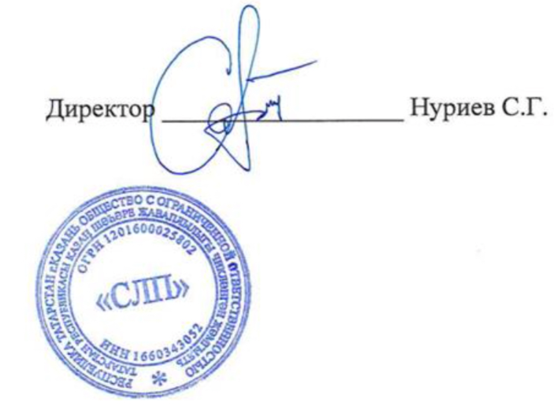
 | Контакты для обратной связи:

 | Сайт: http://sportlp.ru/
 | Тел. офиса: +7 (843) 528 28 96
 | E-mail: sales@sportlp.ru
 | Время работы: Ежедневно, с 8:00 до 22:00
 | Нуриев Мансур Саматович +7 917 894 26 76

